Sheet1
Scene No. | 2
Quest Title | 玩具失窃案
Quest Log | 打败弹簧狗瓜皮得1个玩具碎片
Map No. | 22
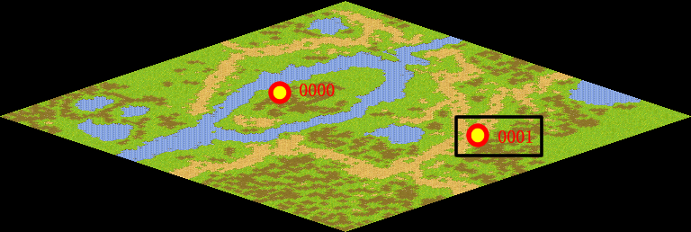
NPC No. | 1
Condition
Dialog | 邪恶宠物的数量越来越多，它们也开始肆无忌惮起来，我之前打跑了一些邪恶宠物，却在它们身上掉落了几个玩具碎片，不过我不知道这是否是巧合。如果你见到那些弹簧狗瓜皮，你可以去打败它们，看看它们身上是否存在孩子们的玩具，如果你发现了那些玩具碎片，拿着它去找白老师。
Select | 1：接受，2：不接受
Result | 1 : Scene 0003, 2 : 关闭对话框

ScriptFile | Qlog-0008-002.scr
 | Q0001-0008-002.scr

